Main Page
第一次启动SYNC+时，应提示用户选择是否开启DVR(行车记录仪)功能 |  | 在SYNC+的应用程序菜单界面，可以选择进入“行车记录仪”应用入口

是否同意开启行车记录仪功能?
行车记录仪

同意
拒绝

用户点击感叹号后可以查看DVR的功能概要介绍：
“行车记录仪开启后将会录制车头方向视频，并可存储进TF卡或者通过WIFI存储进手机端”

 |  | DVR主界面

DVR开启/关闭
DVR Status
手动拍照已成功！
（手动拍照失败！）
实时录像内容显示

本地文件浏览
Optional Working Status
Optional Vehicle Info

TF卡文件浏览
Only available after insert TF Card
一键视频锁存成功，视频已被存储进入TF卡。

一键视频锁存

手动
视频
手动
拍照
Manual Video Button
Manual Photo Button
 | 当前提供给用户语音控制能力：“你好，福特，我要拍车外照片”
 | “你好，福特，我要拍车外视频”。上述语音指令可以发生在IVI的任意菜单页面
 | 当指令执行成功后，IVI也应弹出上述提示框告知用户结果。
Mandatory VIN
Mandatory Data & Time
行车记录仪设置
VIN: LVSHCAAU7LE019261
2022.05.30 10:23:36

 |  | 红字部分为内容解释
 |  | 视频内容上叠加的 手动录像和手动拍照的 button跟 左侧的 button 方案 二选一
 |  | 当用户选择了关闭DVR功能，那么剩余所有button都应 “灰色” disable处理，并且画面右上角的DVR工作状态应置为灰色。
 |  | 当用户选择了“一键视频锁存”“手动录像”或者“手动拍照之后”，应在动作完成后， 弹出提示框告知用户结果。

Local Playback List
用户点击进入“本地文件浏览“后

本地文件
循环录制视频

Go Back Mainpage

紧急录制视频
Video #n
Video #n
Video #n

手动录制视频
Video #n
Video #n
Video #n

手动拍照相册

Video #n
Video #n
Video #n

Page 2/n

Last Page
Next Page

每页默认最多可以显示9个视频，当进入第一页时，上一页按钮应变灰色disable，当进入最后一页时，下一页按钮应变灰色disable
每页的视频预览应以预览图形式显示，当用户长按某个视频2秒后，会进入视频列表复选模式

本地文件
普通录制视频
Normal Video
本地文件

Video Content
Video Name

紧急录制视频
Video #n
Video #n
Video #n
Emergency Video

手动录制视频
Manual Video
Video #n
Video #n
Video #n

VIN: LVSHCAAU7LE019261
2022.05.30 10:23:36

手动拍照相册
Mnaual Photo
00:33
03:00

Video #n
Video #n
Video #n

全选
取消
保存到TF卡
Save to TF card
Video 5/n

在该页面通过单点右上角按钮选择视频，或者通过”全选“和”取消”按钮来快速操作 | 该页面可以进行视频的暂停、播放，拖拽，下一个，上一个 等操作
对于四种本地文件类型，预览列表的功能是类似的。
当用户单次点击某个视频后，会进入视频播放画面。
当用户点击“保存到TF卡”按钮后，指令执行成功后，应有提示框告知用户
视频已成功被存储
进入TF卡！

TF Card Playback List
用户点击进入“TF卡文件浏览“后（当用户有插入TF卡）

TF卡内文件
循环录制视频

Go Back Mainpage

紧急录制视频
Video #n
Video #n
Video #n

手动录制视频
Video #n
Video #n
Video #n

手动拍照相册

Video #n
Video #n
Video #n

Page 2/n

Last Page
Next Page

每页默认最多可以显示9个视频，当进入第一页时，上一页按钮应变灰色disable，当进入最后一页时，下一页按钮应变灰色disable
每页的视频预览应以预览图形式显示，当用户长按某个视频2秒后，会进入视频列表复选模式

TF卡内文件
普通录制视频
Normal Video
TF卡内文件

Video Content
Video Name

紧急录制视频
Video #n
Video #n
Video #n
Emergency Video

手动录制视频
Manual Video
Video #n
Video #n
Video #n

VIN: LVSHCAAU7LE019261
2022.05.30 10:23:36

手动拍照相册
Mnaual Photo
00:33
03:00

Video #n
Video #n
Video #n

全选
取消
删除
Delete from
TF card
Video 5/n

在该页面通过单点右上角按钮选择视频，或者通过”全选“和”取消”按钮来快速操作 | 该页面可以进行视频的暂停、播放，拖拽，下一个，上一个 等操作
对于四种本地文件类型，预览列表的功能是类似的。
当用户单次点击某个视频后，会进入视频播放画面。
当用户点击“删除”按钮，指令执行成功后，应有提示框告知用户
视频已成功从
TF卡里删除！

Setting Page
当用户点击“行车记录仪设置”按钮后，会进入设置页面，默认进入录制参数设置页面 | 当用户点击进入WIFI热点设置按钮后，进入WIFI设置页面，可以配置手机通过WIFI链接DVR系统的参数

录制参数设置
录制参数设置

语音录制
关闭
开启
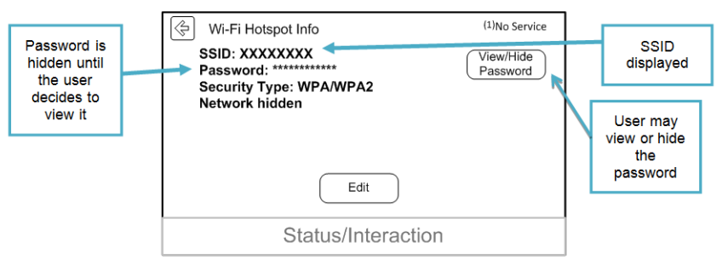
WIFI热点设置
WIFI热点设置
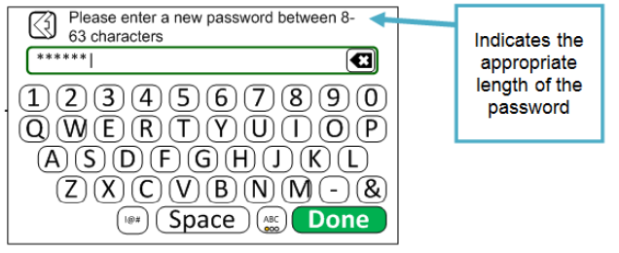
视频格式
1080P@30fps
720P@25fps

循环视频时长
1 分钟
2分钟
3分钟
系统设置和参数
系统设置和参数

碰撞检测灵敏度
低
中
高

系统数据
系统数据
车辆信息显示
关闭
开启

 | 该页面可以参考现在TCU WIFI hotspot的HMI设计，用户点击SSID可以设置WIFI热点的名字（仅支持英文）
 | 用户点击密码，可以设置WIFI密码
 | 用户点击显示，可以配置密码是否可见

 | 当用户点击系统设置，可以进入系统参数设置页面

系统参数设置

恢复出厂设置

WIFI热点设置
格式化TF卡

DVR固件版本
V1.2.3.4.5.6

系统设置和参数

DVR本地
内存空间
66%

系统数据
TF卡空间
77%

 | 点击恢复出厂设置后，所有的DVR设置参数将还原为默认值，具体参考feature spec
 | 格式化TF卡相当于完全删除其中数据
 | 用户点击恢复出厂设置或者格式化TF卡之后，应有弹框提示用户执行结果。

Vehicle Monitoring
当停车监控功能成功捕捉了视频之后，待下一次IVI上电，应在主页面主动弹框告知用户有一个停车监控视频抓拍成功。

在上次停车期间，抓拍到了一个监控视频，请到行车记录仪的本地紧急视频文件夹内查看该数据。

知道了

